Extra
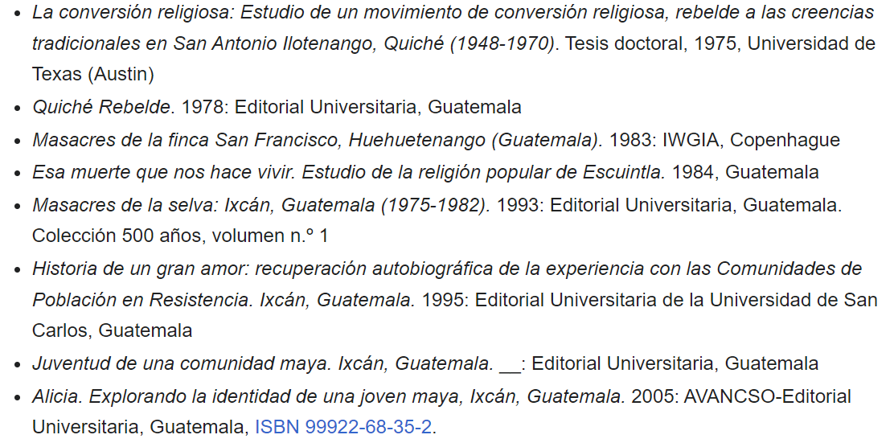
Mencione uno de los libros del nuevo Doctor Honoris Causa de la Universidad Rafael Landívar

